Tables de production employées
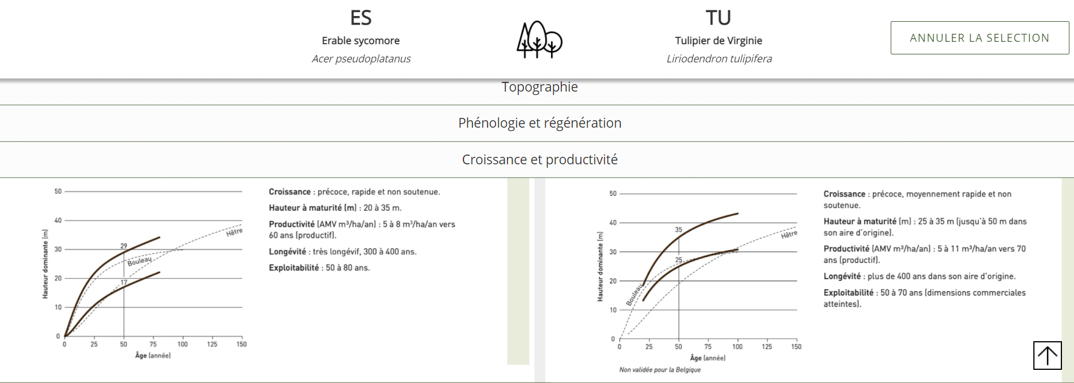
TABLES DE PRODUCTION EMPLOYEES

 | Pin Taeda

 | Table utilisée : | Table créée à partir des données du FCBA pour le pin taeda et de données fournies par l'expert forestier. La placette Arsague de l'étude du FCBA est située à proximité du terrain à planter et appartient au même propriétaire. L'expert dispose donc de données précises sur la croissance du pin taeda sur cette commune et sur des sols similaires.

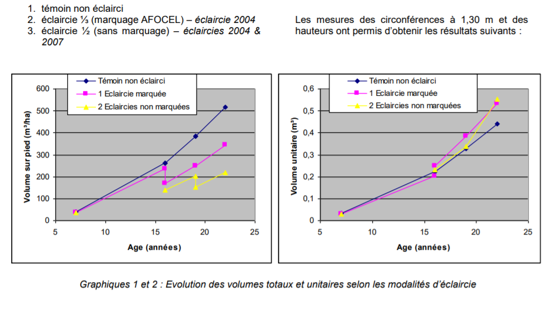
 | Source : | https://www.fcba.fr/wp-content/uploads/2020/10/fcbainfo_2014_2_la_sylviculture_du_pin_taeda_en_aquitaine_jmdeboisseson.pdf
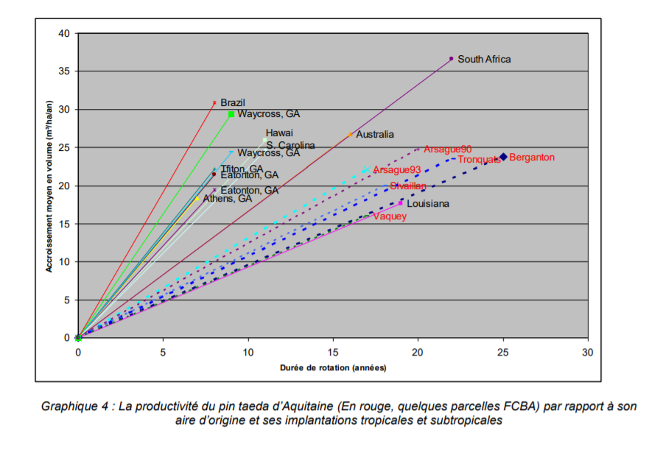
L'accroissement moyen constaté à Arsague est de 25 m3/ha/an à 20 ans

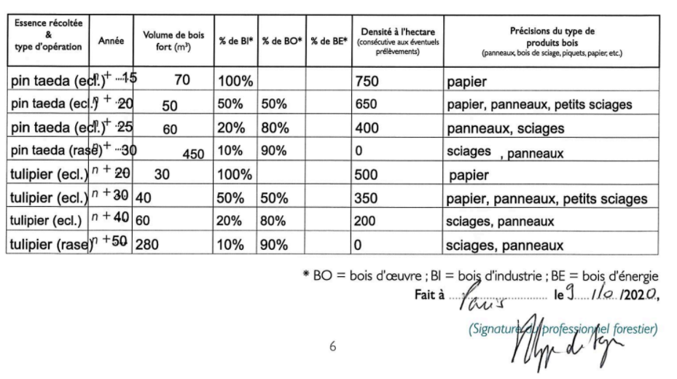
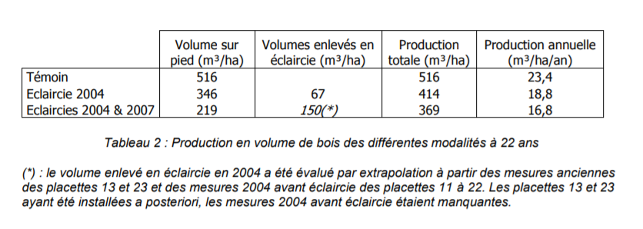

TABLES DE PRODUCTION EMPLOYEES

 | Sequoia sempervirens

 | Table utilisée : | Tables de production pour le Sapin de Vancouver (équivalence proposée par les tables anglaises pour le Séquoia toujours vert

 |  | Classe de fertilité 30 (très forte)

 | Source : | Hamilton and Christies - Forest management tables (Grande-Bretagne)
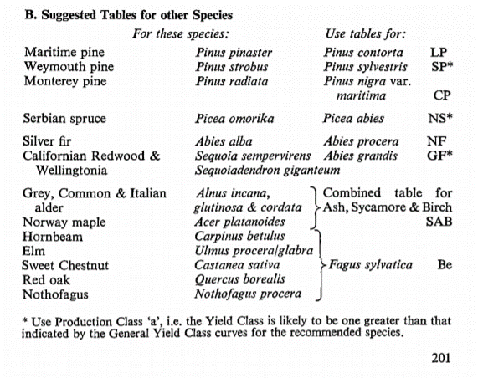
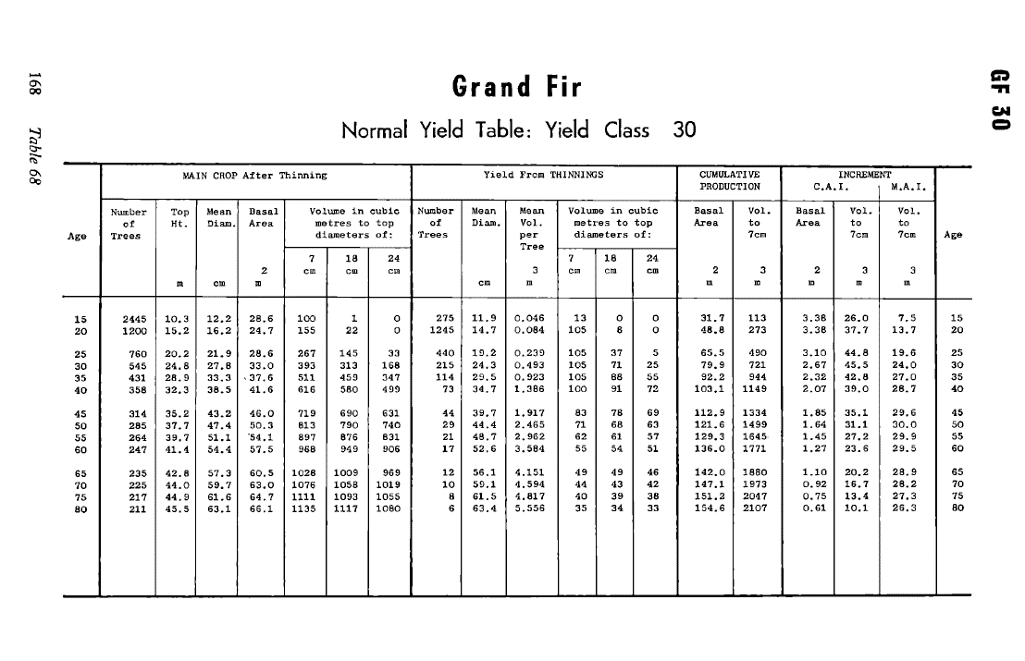

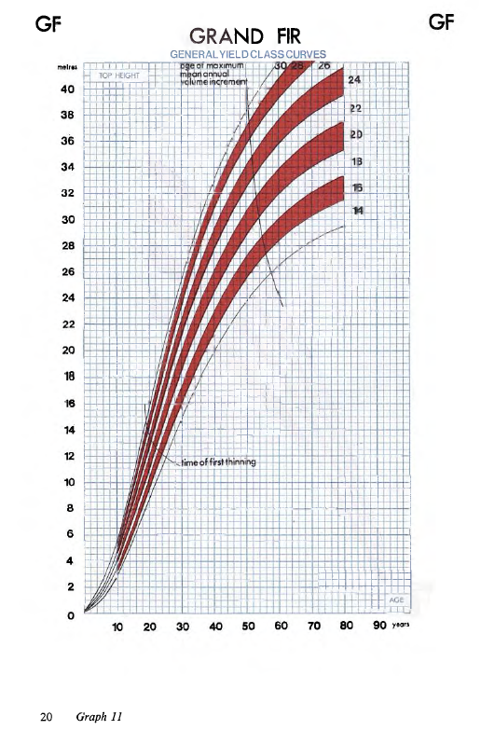

TABLES DE PRODUCTION EMPLOYEES

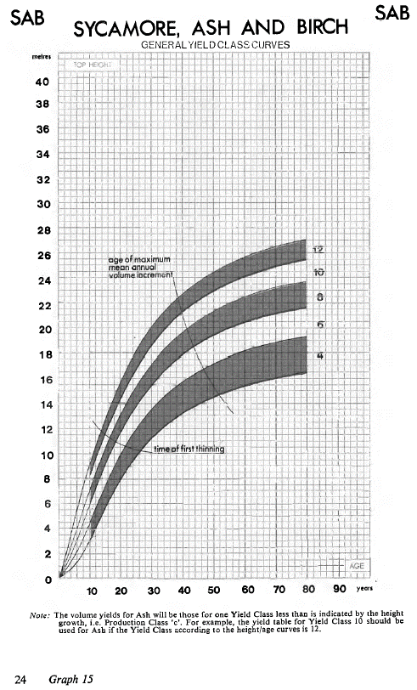
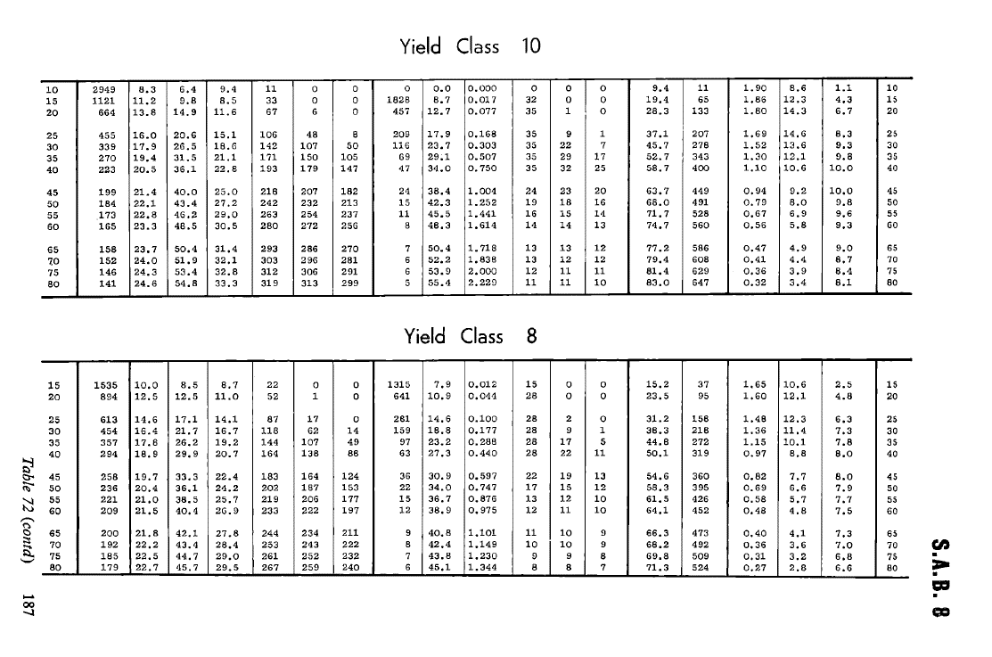
 | Tulipier de Virginie

 | Table utilisée : | Tables de production pour l'Erable Sycomore (rythme de croissance et production équivalent au plan de coupe prévu par l'expert). La classe de fertilité retenue (moyenne), est en phase avec les prévisions de production en volume fournies par l'expert.

 | Source : | Tables de production brittaniques
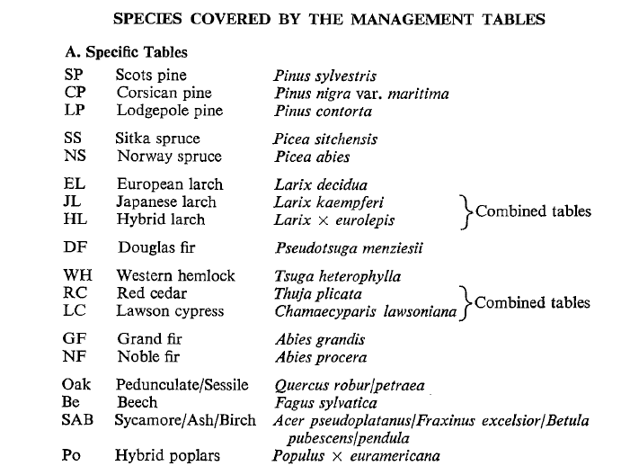

 |  |  | comparaison de croissance et productivité entre l'erable sycomore et le tulipier de virginie - source : https://www.fichierecologique.be/

Récapitulatif des résultats
 |  |  |  |  |  |  |  |  |  |  |  |  |  |  | RISQUE INCENDIE :
 |  |  |  |  |  |  |  |  |  |  |  |  |  |  | http://www.landes.gouv.fr/IMG/pdf/annexe_3_-_guide_sdis.pdf
 |  |  |  |  |  |  |  |  |  |  |  |  |  |  | https://www.dfci-aquitaine.fr/wp-content/uploads/2021/01/PidPFCI_24-33-40-47_valide_cle44f665.pdf
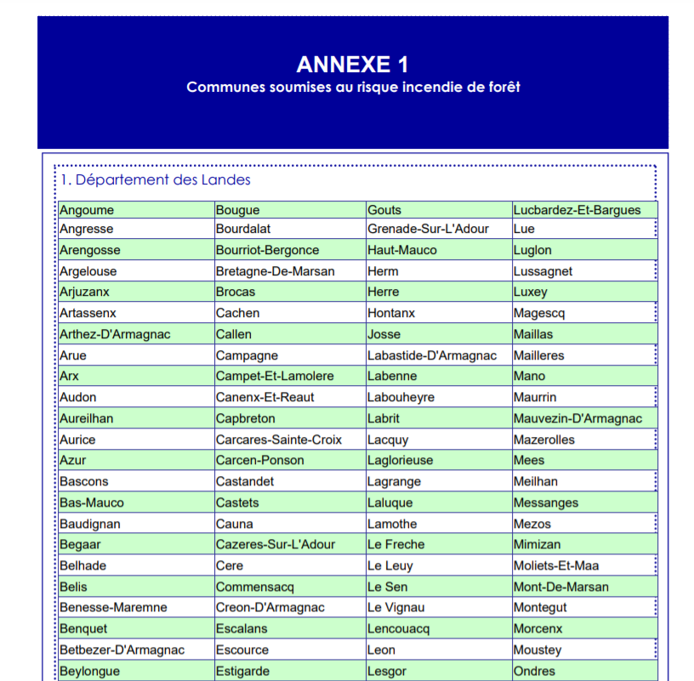
RECAPITULATIF REDUCTIONS D'EMISSIONS

DONNEES PRINCIPALES
Commune | Arsague |  |  | Taille : | 15.20 ha |  | Etat initial : cultures de maïs |  |  |  | VAN projet | inconnue
Département | Landes (40) |  |  | Classe de fertilité : | Très forte |  | Scénario de référence : maintien des cultures |  |  |  | VAN référence | inconnue
Région | Aquitaine |  |  | Risque incendie : | Nul |  | Scénario projet : boisement |  |  |  | DeltaVAN | inconnue
 |  |  |  |  | http://www.landes.gouv.fr/IMG/pdf/annexe_3_-_guide_sdis.pdf
 |  |  |  |  | la commune n'est pas référencé comme étant à risque - cf tableau à droite

RECAPITULATIFS DES RESULTATS PAR ESSENCE ET NATURE DE SOLS

Essence | Pin maritime | Sequoia | Tulipier de Virginie
Nature des sols | Cultures | Cultures | Cultures
REA (Forêt) | 298 tCO2/ha | 192 tCO2/ha | 185 tCO2/ha |  |  |  |  |  |  |  |  |  |  | 4324.26 tC02
REA (Produits) | 27 tCO2/ha | 20 tCO2/ha | 0 tCO2/ha |  |  |  |  |  |  |  |  |  |  | 374.14 tC02
REI (substitution) | 106 tCO2/ha | 132 tCO2/ha | 25 tCO2/ha |  |  |  |  |  |  |  |  |  |  | 1500.94 tC02
Surface | 13.35 ha | 0.35 ha | 1.50 ha | 0.00 ha | 0.00 ha | 0.00 ha | 0.00 ha | 0.00 ha | 0.00 ha | 0.00 ha | 0.00 ha | 0.00 ha | 0.00 ha
 | 5764.27 tC02 | 120.20 tC02 | 314.88 tC02 | 0.00 tC02 | 0.00 tC02 | 0.00 tC02 | 0.00 tC02 | 0.00 tC02 | 0.00 tC02 | 0.00 tC02 | 0.00 tC02 | 0.00 tC02 | 0.00 tC02 | 6199.35 tC02

REDUCTIONS D'EMISSIONS GENERABLES AVANT RABAIS |  |  |  |  |  |  |  |  | RABAIS APPLICABLES
 |  |  |  |  |  |  |  |  |  |  |  |  |  | Rabais appliqué
 |  |  |  |  |  | Avant rabais | Après rabais |  | Rabais 1 | Analyse économique |  |  | NON | 20%
1) Réductions d'émissions anticipées (REA) générables |  | a. par l'écosystème forestier (avant rabais) : |  |  | Sous-total : | 4324.26 tC02 | 3113.47 tC02 |  | Rabais 2 | Risques généraux |  |  | Obligatoire | 10%
 |  | b. par les produits bois (avant rabais) : |  |  | Sous-total : | 374.14 tC02 | 269.38 tC02 |  | Rabais 3 | Risque d’incendie |  |  | Non concerné | 0%
2) Réductions d'émissions de l'Empreinte (REE) générables : |  |  |  |  | Sous-total | 1500.94 tC02 | 1080.68 tC02 |  | Rabais 4 | Justification de la classe de production |  |  | OUI | 0%

 |  |  |  |  | TOTAL REG avant rabais : | 6199.35 tC02 |  |  |  |  |  |  | TOTAL REG après rabais : | 4463.53 tC02

 |  |  |  |  |  |  |  |  |  |  |  |  |  |  | Un PidPFCI est existant mais la commune n'apparaît pas dans la liste des communes soumises au risque incendie de forêt (Sdis 2011)

